业务简介
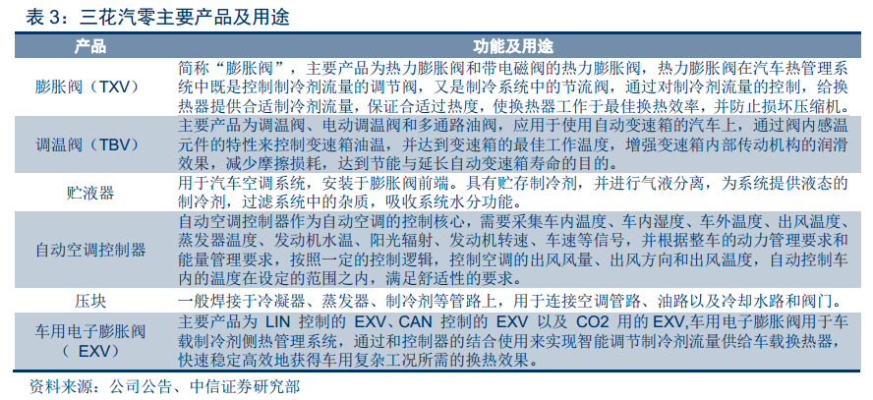
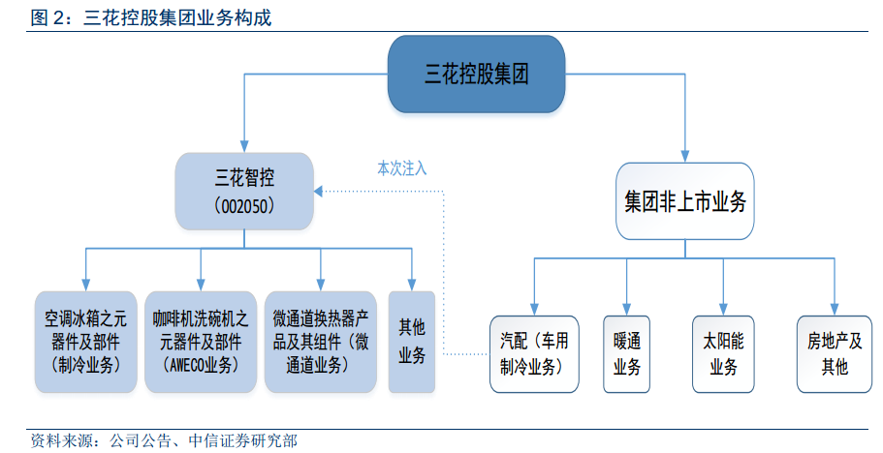
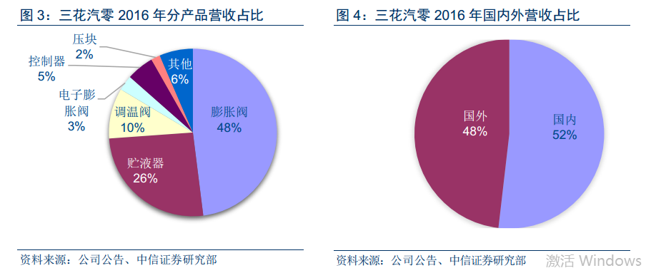
序号 | 业务 | 产品 | 下游 | 营收占比 | 毛利占比 | 毛利率 | 预计增长
1 | 制冷业务单元 | 四通换向阀、电子膨胀阀、电磁阀等 | 冰箱、空调 | 53.8% | 64.0% | 34.2% | 29.2%
2 | 微通道业务单元 | 微通道换热器 | 冰箱、空调（86%）、热泵 | 14.1% | 14.5% | 29.3% | 25.0%
3 | 亚威科业务单元 | omega泵、加热管 | 洗碗机、咖啡机 | 13.8% | 8.9% | 18.5% | 20.0%
 | 三花汽零 | 汽车空调热力膨胀阀，贮液器、电子膨胀阀 | 汽车空调和热管理系统 | 10.6% | 7.1% | 34.6% | 23.0%
4 | 其他 |  |  | 7.7% | 5.5% | 20.3% | 25.7% | 加权平均增长率

 |  |  |  |  |  |  |  |  | 公司历史

 |  |  |  |  |  |  |  |  | 1984年建立，2005年上市
 |  |  |  |  |  |  |  |  | 2001年生产截止阀，2007年全球第一
 |  |  |  |  |  |  |  |  | 2007年收购兰柯公司的四通换向阀业务
 |  |  |  |  |  |  |  |  | 2012年公司现金收购收购亚威科，3年内扭亏为盈
 |  |  |  |  |  |  |  |  | 2015年， 公司从三花钱江并入微通道换热器业务， 2015年全球市场占有率为31%，目前公司的微通道换热器以美国市场为主， 全球市场占有率仍超过30%，
 |  |  |  |  |  |  |  |  | 2017年公司从三花绿能收购三花汽零

 | 2014年营收数据，四通阀占40%、截止阀15%、电子膨胀阀15%

过往财务
1 | 公司营收及利润

 |  | 2012 | 2013 | 2014 | 2015 | 2016 |  | 2012 | 2013 | 2014 | 2015 | 2016
 | 整体营业收入 | 38.3 | 52.7 | 65.6 | 61.6 | 67.7 | 净利润 | 2.71 | 3.23 | 5.61 | 6.05 | 8.57
 | 同比增长 |  | 37.6% | 24.5% | -6.1% | 9.9% | 同比增长 |  | 19.2% | 73.7% | 7.8% | 41.7%
2012-2016营收情况
 | 整体营业收入 | 同比增长
2012 | 38.3
2013 | 52.7 | 37.6%
2014 | 65.6 | 24.5%
2015 | 61.6 | -6.1%
2016 | 67.7 | 9.9%
2012-2016净利润情况‘
 | 净利润 | 同比增长
2012 | 2.71
2013 | 3.23 | 19.2%
2014 | 5.61 | 73.7%
2015 | 6.05 | 7.8%
2016 | 8.57 | 41.7%

 | 2015年营收下降的主要原因是空调的销量和销售额均下降幅度较大，导致阀门销量下滑，库存积压‘

 |  | 2013 | 2014 | 2015 | 2016 |  |  | 2013 | 2014 | 2015 | 2016
 | 制冷业务 | 42.6 | 48.8 | 44 | 40.6 |  | 亚威科业务 | 6.66 | 8.05 | 8.6 | 10.4
 | 同比增长 |  | 14.55% | -9.84% | -7.73% |  | 同比增长 |  | 20.87% | 6.83% | 20.93%

2013-2016年制冷业务营收情况
 | 制冷业务 | 同比增长
2013 | 42.6
2014 | 48.8 | 14.55%
2015 | 44 | -9.84%
2016 | 40.6 | -7.73%
2013-2016年洗碗机营收情况
 | 亚威科业务 | 同比增长
2013 | 6.66
2014 | 8.05 | 20.87%
2015 | 8.6 | 6.83%
2016 | 10.4 | 20.93%

 | 2015、2016年制冷业务营收下降主要原因还是空调行业的产能过剩

 | 三花汽零财务报表
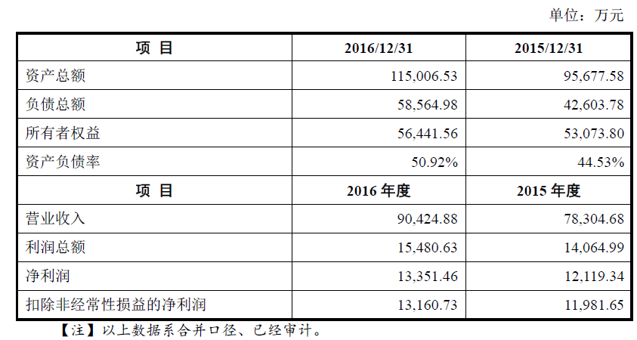
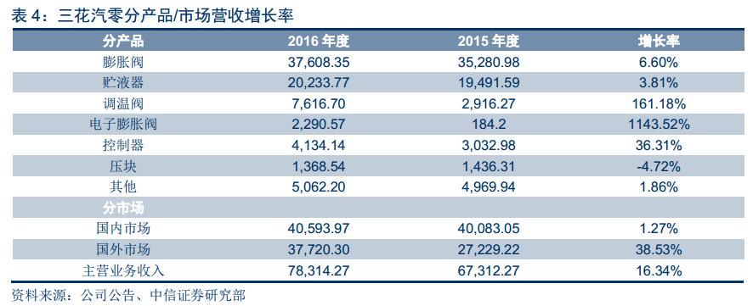

 | 净利率14.6%

下游需求
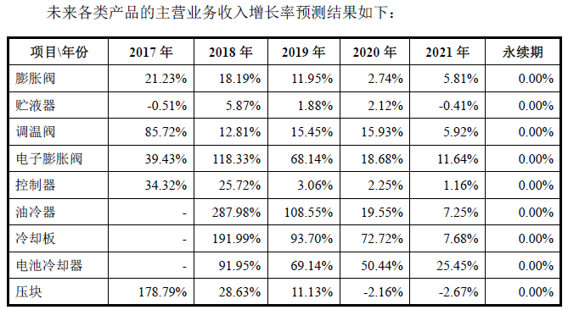
一、 | 历史下游需求

 | 空调
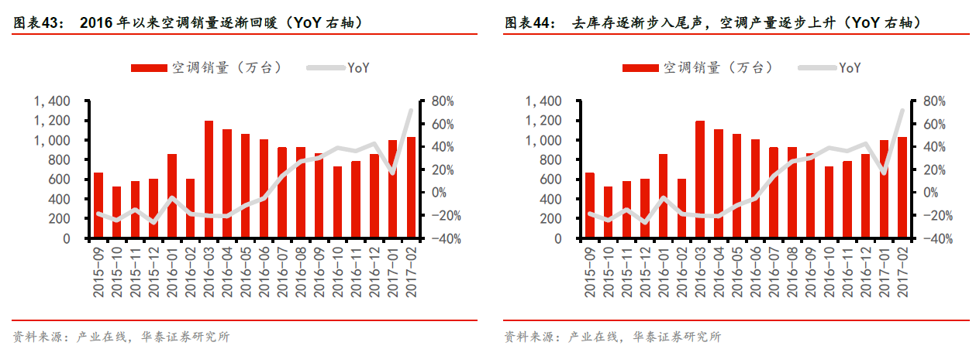

 | 冰箱
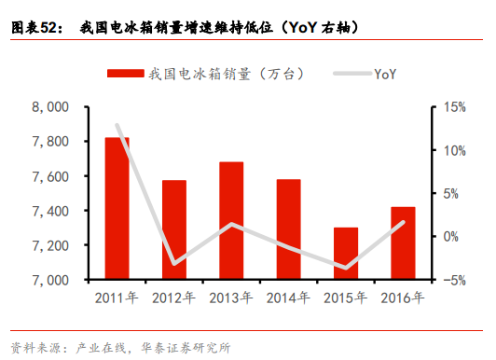

 | 洗碗机
 |  | 换热器
 |  | 2016年我国换热器行业市场规模约为854亿元，其中微通道换热器的替代率只有6.3%
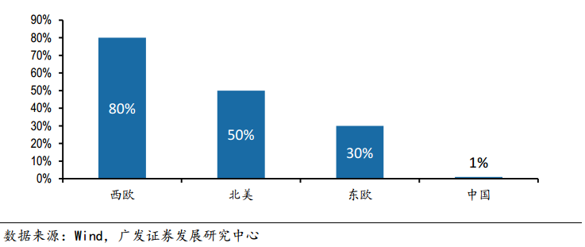
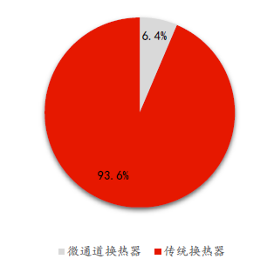

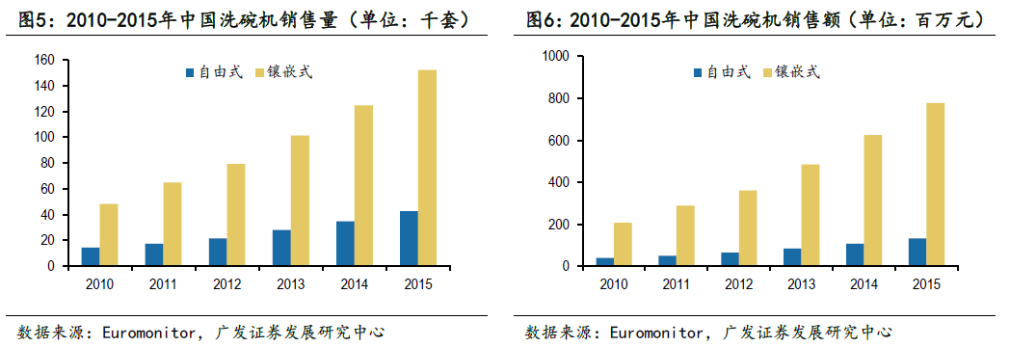

 | 汽车
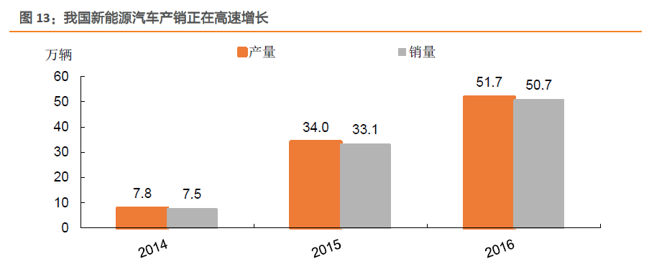
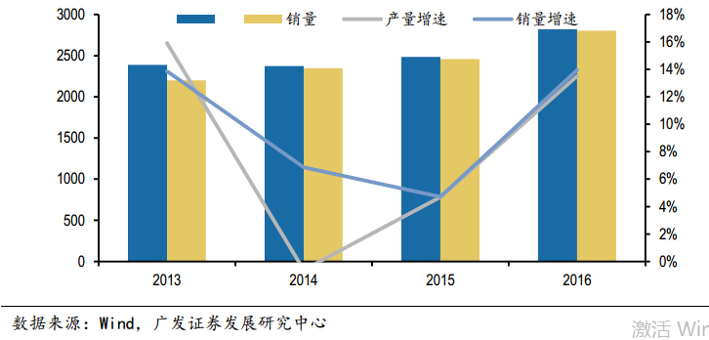

 | 传统汽车2016年销量增速约为6%，新能源汽车销量增速为39%

竞争要素
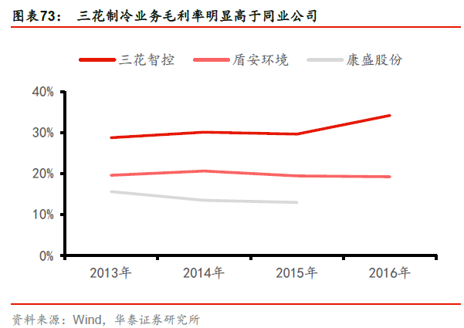
三花智控的竞争优势为市场份额高（四通换向阀、截止阀、电子膨胀阀、微通道换热器市占率均为全球第一），技术优势领先（车用电子膨胀阀获得国际大奖、亚威科Omega系统具有核心竞争力）

市场份额

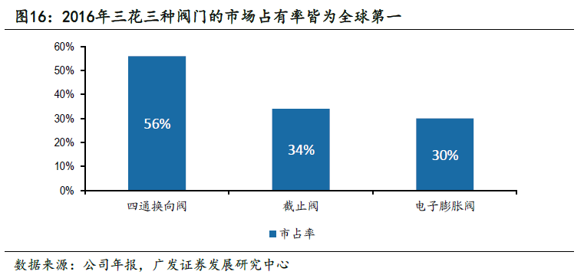
 |  |  | 公司微通道产品市占率全球第一，是微通道换热器领域的绝对龙头。在空调微通道市场中，2016年三花在国内市占率约为50%，全球约43%。

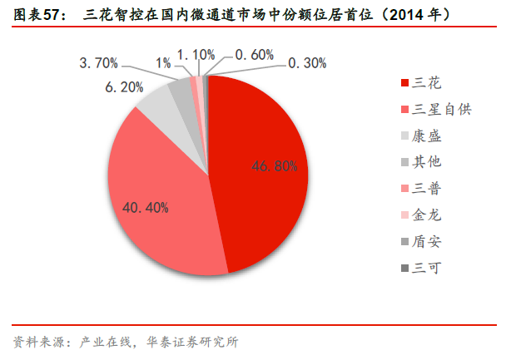

热力膨胀阀全球第二，市场占有率超过 16%，国内市场占有率超过 37%。全球第一为日本不二工机

竞争要素

技术优势 | 电子膨胀阀 |  | 洗碗机-Omega系统

2017年三花智控生产的汽车电子膨胀阀获得国际PACE AWARD 创新大奖（国际汽车界的奥斯卡）

主要竞争对手 | 不二工机 | 全球最大的汽车空调热力膨胀阀制造商，产品供应日系、韩系、欧系、美系以及中国各大市场
 | TGK | 主营产品：汽车空调热力膨胀阀和压缩机控制阀，主要市场为日本、韩国、中国和欧洲
 | 埃格霍夫 | 主要生产汽车空调热力膨胀阀，产品主要供应欧洲市场和中国市场车企
 | 来源：公司公告

同行业A股上市公司

产能
公司微通道换热器和三花汽零主营产品接近满产，正在积极募投项目，其中微通道换热器产能释放时间为2017年下半年，三花汽零募投项目产能释放将延迟到到2018、2019年
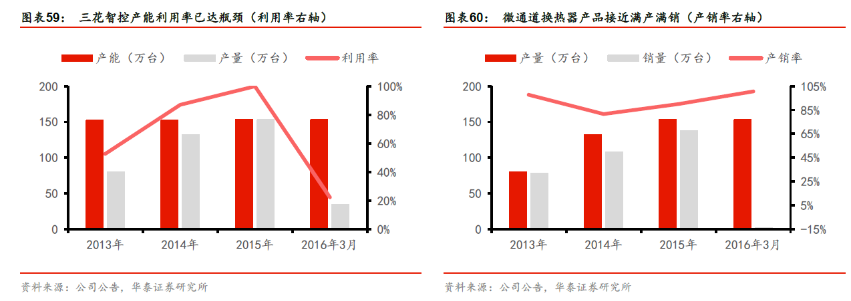

微通道

三花汽零（膨胀阀和贮液器占比76%）

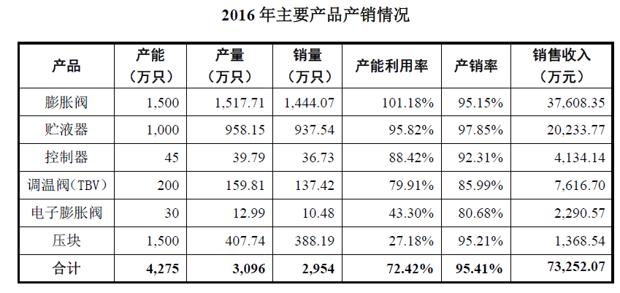
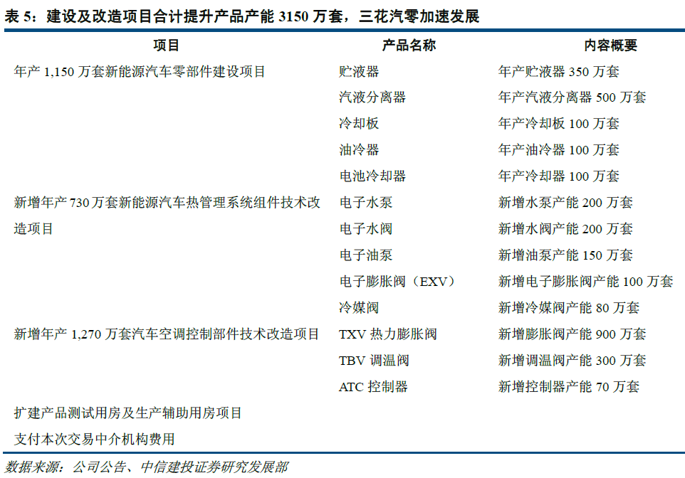
 | 2017年上半年投产
 |  | T=2年

 |  | T=1.5年

主营产品膨胀阀产能利用率大于100%，贮液器产能利用率接近100%，电子膨胀阀由于目前新能源汽车产量较小，产能利用率较低
 |  | T=1.5年

订单
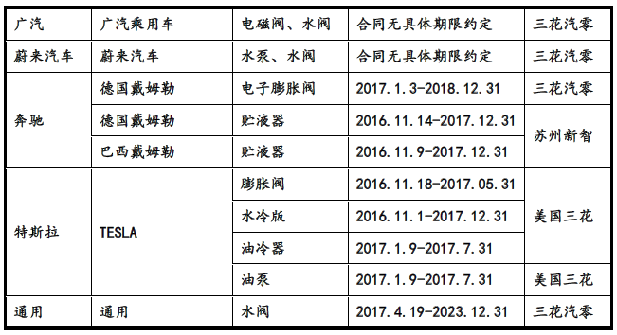
公司空调和洗碗机的下游客户主要是国内外大厂，三花汽零主要客户是大众、通用、奔驰、宝马等（传统汽车），目前已经通过比亚迪、吉利、蔚来汽车等新能源汽车厂商的一级供应商认证；
三花汽零是特斯拉的主要供应商，份额在60%左右，预估2017年利润为1.32亿，2018年利润为2.2亿，2018年随着特斯拉放量利润会有较大增长

公司空调主要下游客户 | 洗碗机

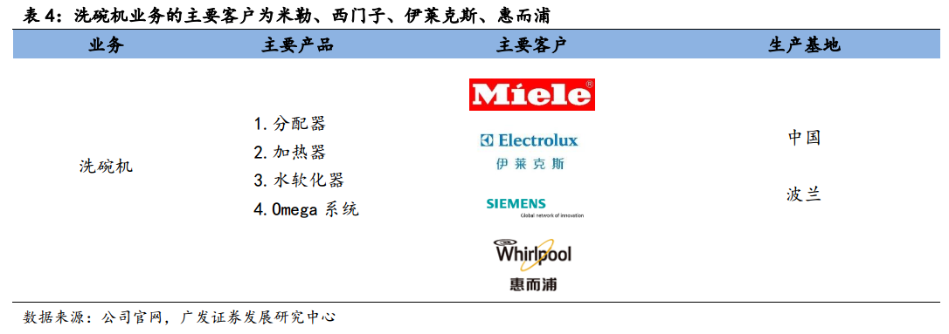
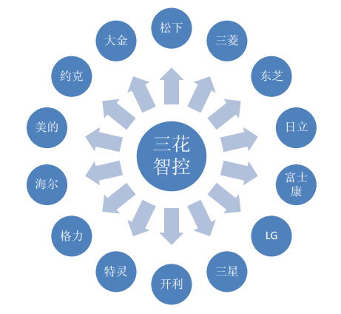

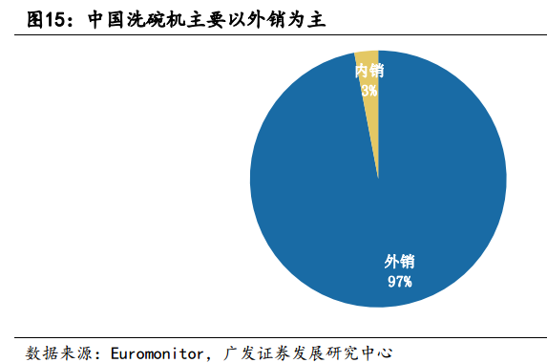

从订单的角度看，格力一直为公司第一大客户，从产业在线数据看，一季度格力内销
出货量增速达到71%，超越行业增速62%，表现优异。公司大客户出货表现强劲将拉
动截止阀、四通阀等主要阀类产品的销售增长

三花汽零
三花汽零目前已通过特斯拉、比亚迪、吉利、蔚来汽车等新能源汽车厂商的一级供应商认证
在2015年，三花已为3万辆特斯拉提供油冷器和水冷板等汽车空调零部件，2015年特斯拉总产量约为5万辆

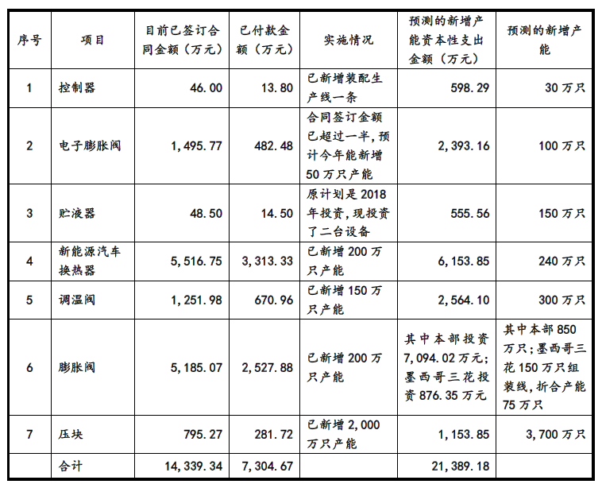



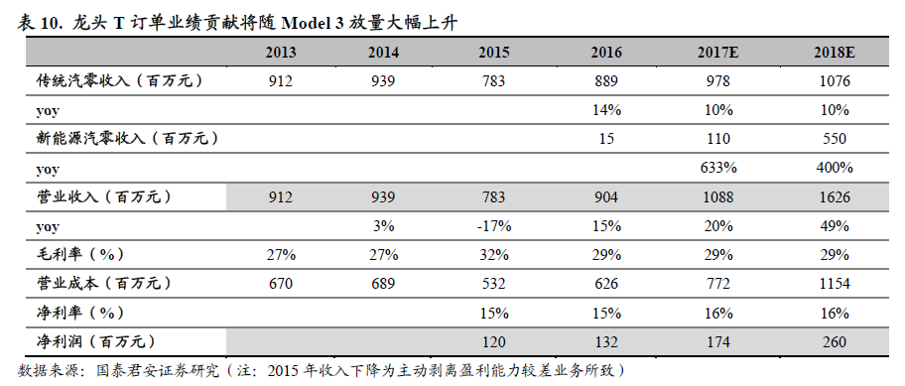

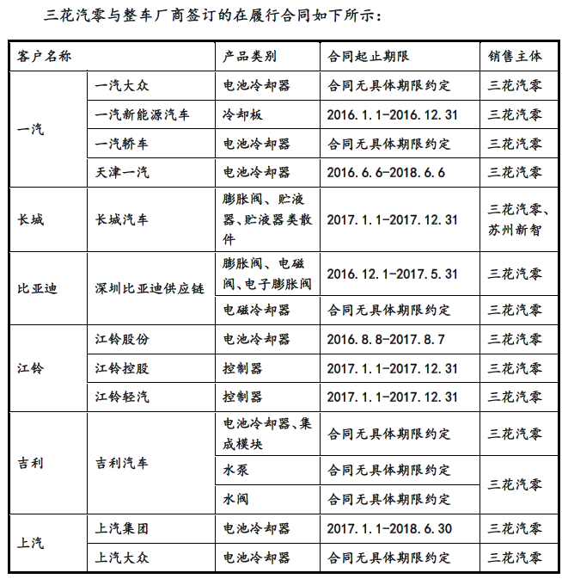

 |  | 以三花汽零占特斯拉订单份额的60%计算，2018营收达到3.6亿元，净利润约为2.2亿元

量价
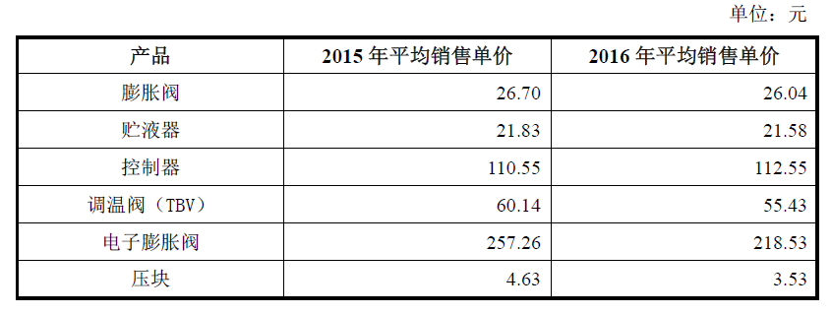
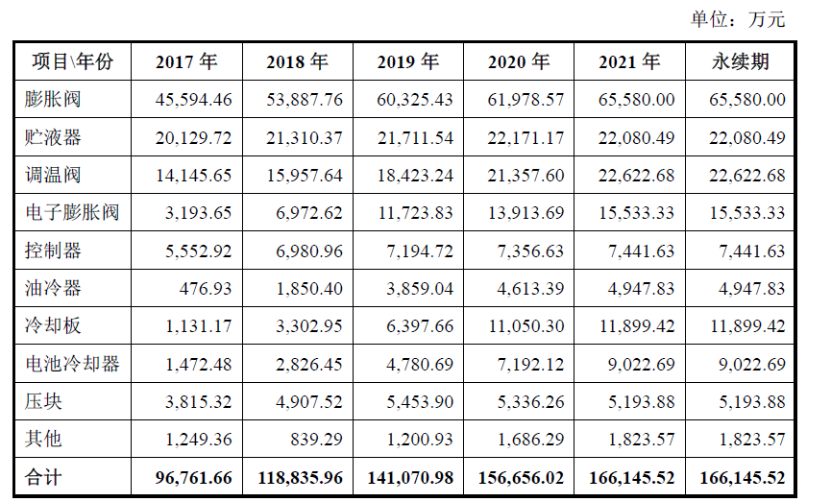
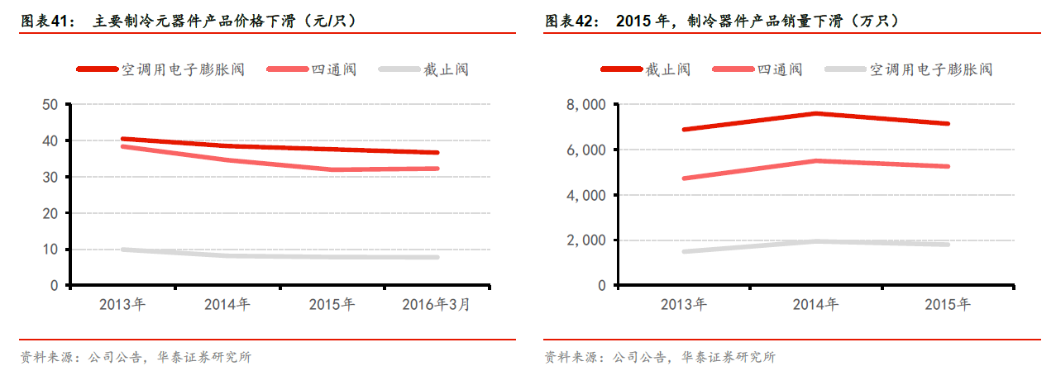
1、 | 量价预测

 | 传统业务预测

 | 三花汽零预测
 |  |  | 价格 | 原有产能 | 新增数量（万） | 满产后收入（2018年） |  | 2018年预测收入
 |  | 膨胀阀 | 26.04 | 1500 | 900 | 62496 | 油冷器 | 1850.4
 |  | 贮液器 | 21.58 | 1000 | 350 | 7553 | 冷却板 | 3302.95
 |  | 控制器 | 112.55 | 45 | 70 | 7878.5 | 电池冷却器 | 2826.45
 |  | 调温阀 | 55.43 | 200 | 300 | 16629 | 压块 | 1249.36
 |  | 电子膨胀阀‘ | 218.53 | 30 | 100 | 21853 | 其他 | 839.29
 |  | 部分合计 |  |  |  | 116409.5 | 部分合计 | 10068.45 |  | ALL（亿） | 12.65 | 募资草案中预测2018年营收11.87亿
 |  |  |  |  |  |  |  |  | 净利率 | 2015 | 14.60% | 其中募投产能部分需要2019年上半年才能释放，因此出入在合理范围
 |  |  |  |  |  |  |  |  |  | 2016 | 16%
 | 17 年3 月空调均价3845 元，同比增长6.0%，环比增长0.5%，原材料成本涨价向下游传导明显。公司产品定价采用浮动的“成本加成”制（以上预测以2016年单价为准） |  |  |  |  |  |  |  |  |  | 2.02

场外因素
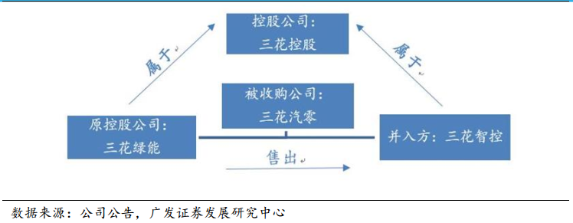
 | 三花汽零若2017年完成本次交易，则2017年、2018年和2019年各年度扣除非经常性损益后归属于母公司股东的承诺净利润数 分别为16,891.63万元、20,819.96万元、24,490.79万元

13.22亿元募资金额和发行数量具体还未确定

本次收购属于关联交易

